상품제안서
에코에비앙볼펜(에코케이스+에비앙볼펜) | 상품코드: S03312

 |  |  |  |  |  |  | 02-713-8555 | www.synergygift.co.kr
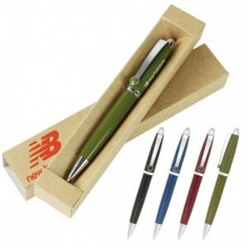

【상세/제작정보】 | 케이스 인쇄 포합입니다. 기본수량 이하는 3,000원 인쇄비가 추가됩니다.

【인쇄/포장옵션】 | 실크 / OPP(비닐)

【공급단가】 | 수량 | 320~ | 1,000~ | 2,000~ | 3,000~ | 5,000~
*VAT별도 | 단가 | 680원 | 650원 | 630원 | 600원 | 590원

【상품 URL】 | https://www.synergygift.co.kr:443/src/goods_detail.php?gdno=9060

